Лист1
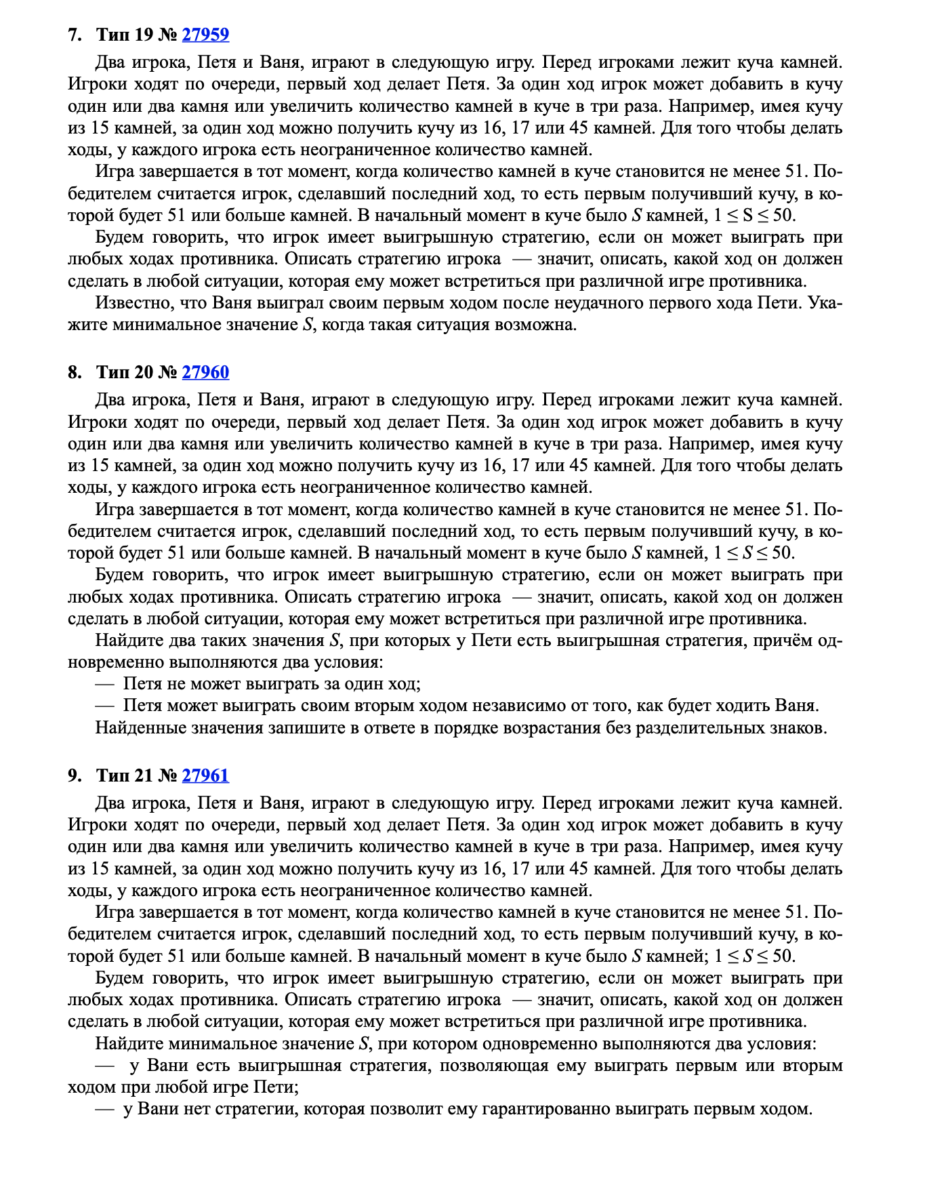
+1 | +2 | *3 |  | >50

 | Петя | Ваня
6 | 7 | 21 |  |  |  | 6
 | 8 | 24
 | 18 | 54

 | Петя | Ваня | Петя
15 | 16 | 17 | 51 |  |  | 1415
 |  | 18 | 54
 |  | 48 | 144
 | 17 | 18 | 54
 |  | 19 | 57
 |  | 51 | 153
 | 45 | 46 | 138 |  |  | 13
 |  | 47 | 141
 |  | 135 | 405

 | Петя | Ваня | Петя | Ваня | Петя | Ваня | Петя | Ваня | Петя | Ваня | Петя | Ваня
13 | 14 | 15 | 16 | 48 | 15 | 16 | 17 | 51 | 26 | 27 | 28 | 84
 |  |  | 17 | 51 |  |  | 18 | 54 |  |  | 29 | 87
 |  |  | 45 | 135 |  |  | 48 | 144 |  |  | 81 | 243
 |  | 16 | 17 | 51 |  | 17 | 18 | 54 |  | 28 | 29 | 87
 |  |  | 18 | 54 |  |  | 19 | 57 |  |  | 30 | 90
 |  |  | 48 | 144 |  |  | 51 | 153 |  |  | 84 | 252
 |  | 42 | 43 | 129 |  | 45 | 46 | 138 |  | 78 | 79 | 237
 |  |  | 44 | 132 |  |  | 47 | 141 |  |  | 80 | 240
 |  |  | 126 | 378 |  |  | 135 | 405 |  |  | 234 | 702

